2024_01_data
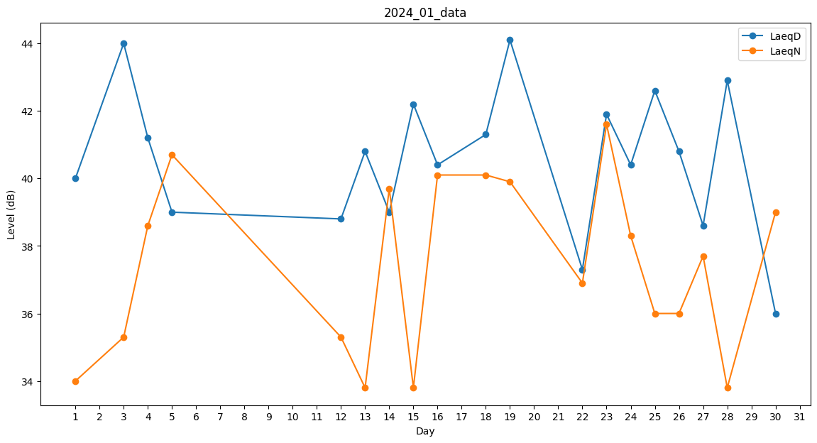
Day | LaeqD | LaeqN
1 | 40 | 34
2 | 36 | 0
3 | 44 | 35.3
4 | 41.2 | 38.6
5 | 39 | 40.7
6 | 40.8 | 0
7 | 0 | 0
8 | 0 | 0
9 | 0 | 41.5
10 | 36.5 | 0
11 | 38.6 | 0
12 | 38.8 | 35.3
13 | 40.8 | 33.8
14 | 39 | 39.7
15 | 42.2 | 33.8
16 | 40.4 | 40.1
17 | 40.5 | 0
18 | 41.3 | 40.1
19 | 44.1 | 39.9
20 | 42 | 0
21 | 35.2 | 0
22 | 37.3 | 36.9
23 | 41.9 | 41.6
24 | 40.4 | 38.3
25 | 42.6 | 36
26 | 40.8 | 36
27 | 38.6 | 37.7
28 | 42.9 | 33.8
29 | 0 | 0
30 | 36 | 39
31 | 35.1 | 0

